Gradientes Focalizados y Trasp
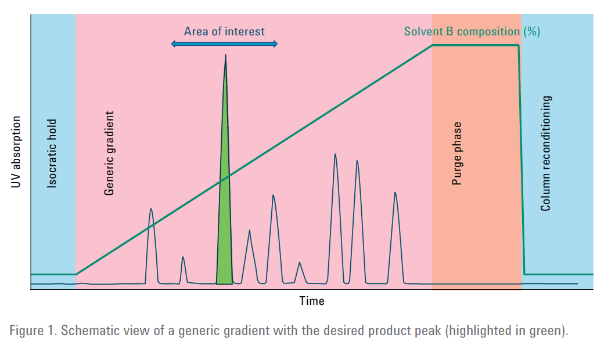
Valores típicos de referencia (modificables si interesa) | Valores a entrar | Valores calculados
isocratic HOLD Analit. Inicial (min.) | 1 | 2 | 3 | 4 | 5 | 6 | 7 | 8 | 9 | 10 | 11 | 12 |  |  |  |  | Instrucciones
Flujo Analítico (mL/min) | 0.6 | 2.0 | 3.0 | 4.0 | 1.5 | 1.0 | 7.0 | 8.0 | 9.0 | 10.0 | 11.0 | 12.0 |  |  |  |  | Objetivo: Optimizar un gradiente FOCALIZADO a escala analítica y después traspasar el gradiente focalizado a columna PREPARATIVA
% inicial (gradiente) genérico | 5% | 5% | 5% | 5% | 2% | 5% | 5% | 5% | 5% | 5% | 5% | 5% |  |  |  |  | Intro: Previamente probar un gradiente lineal genérico como el de la figura.
isocratic HOLD Analit. Inicial (min.) | 0.0 | 2.0 | 3.0 | 4.0 | 0.0 | 6.0 | 7.0 | 8.0 | 9.0 | 10.0 | 11.0 | 12.0 |  |  |  |  | Entrar los valores en la zona verdes (cada columna son ejemplos distintos e independientes para poder comparar pruebas)
% inicial gradiente genérico | 5% | 5% | 5% | 5% | 2% | 5% | 5% | 5% | 5% | 5% | 5% | 5% |  |  |  |  | Modificar, si interesan, los valores PROPUESTOS (los típicos) en la zona verdes claras
Tiempo Gradiente Analit. GENERICO (min.) | 5.0 | 16.0 | 17.0 | 18.0 | 9.6 | 20.0 | 21.0 | 22.0 | 23.0 | 24.0 | 25.0 | 26.0 |  |  |  |  | Con fondo amarillo se representan los valores calculados a entrar en el equipo para los experimentos
% final gradiente genérico | 100% | 100% | 100% | 100% | 98% | 100% | 100% | 100% | 100% | 100% | 100% | 100%
Tiempo Hold LAVADO Isocrático final (min.) | 3.0 | 5.0 | 5.0 | 5.0 | 3.0 | 5.0 | 5.0 | 5.0 | 5.0 | 5.0 | 5.0 | 5.0 |  |  |  |  | OPTIMIZACION ANALITICO GRADIENTE FOCALIZADO
Dwell Volume HPLC Analit. (mL) | 0.9 | 0.7 | 0.7 | 0.7 | 0.7 | 0.7 | 0.7 | 0.7 | 0.7 | 0.7 | 0.7 | 0.7 |  |  |  |  | Lineas 30-44: dan los valores para la 1ª PROPUESTA de gradiente FOCALIZADO
Longitud de la columna (mm.) | 50 | 150 | 150 | 150 | 150 | 150 | 150 | 150 | 150 | 150 | 150 | 150 |  |  |  |  | Lineas 50-53: dan los valores para la 2ª PROPUESTA de gradiente FOCALIZADO- RECALCULADA a partir del resultado de la 1ª propuesta (liniea 42)
Diámetro columna (mm.) sólo para cálculos escalado | 3 | 4.6 | 4.6 | 4.6 | 4.6 | 4.6 | 4.6 | 4.6 | 4.6 | 4.6 | 4.6 | 4.6 |  |  |  |  | Lineas 59-60: dan los valores para la 3ª PROPUESTA de gradiente FOCALIZADO- RECALCULADA a partir del resultado de la 2ª propuesta (liniea 51)
Tiempo elución compuesto interes (min.) | 5.66 | 10.00 | 10.00 | 10.00 | 10.00 | 10.00 | 10.00 | 10.00 | 10.00 | 10.00 | 10.00 | 10.00
% por debajo %EV de INICIO Gradiente Focalizado (típico %EV-15%) entrar en negativo | -15% | -15% | -15% | -15% | -15% | -15% | -15% | -15% | -15% | -15% | -15% | -15% |  |  |  |  | TRASPASO GRADIENTE FOCALIZADO A COLUMNA PREPARATIVA
% por encima %EV de INICIO Gradiente Focalizado (típico %EV1%) | 5% | 5% | 5% | 5% | 5% | 5% | 5% | 5% | 5% | 5% | 5% | 5% |  |  |  |  | Entrar en lineas 85-92 -zona VERDE-los parámetros de la columna analítica utilizada para optimizar el gradietne focalizado. En la zona amarilla, a modo de referencia, se muestran los valores que se habían utilizado en la optimización del gradietne focalizado
Factor para cálculo Duración Gradiente Focalilzado con respecto Long Columna (mm) Long/X (típico X=25) | 25 | 25 | 25 | 25 | 25 | 25 | 25 | 25 | 25 | 25 | 25 | 25 |  |  |  |  | Los resultados aparecen en la lineas 107 a 120. En estas lineas los cálculos utilizan el flujo porpuesto por las fórmulas
Tiempo del "salto" ANTES gradiente focalizado (min.) | 0.50 | 0.50 | 0.50 | 0.50 | 0.50 | 0.50 | 0.50 | 0.50 | 0.50 | 0.50 | 0.50 | 0.50 |  | nº volumes columna para requilibrado |  |  | SI el usuario quiere modificar el flujo de la columna preparativa, se define en linea 154verde , la lineas 153 a 167 muestran los resultados de los cálculos utilizando el FLUJO propuesto por el USUARIO en linea 152 verde
Tiempo del "salto" DESPUES" gradiente focalizado (min.) | 2.00 | 2.00 | 2.00 | 2.00 | 2.00 | 2.00 | 2.00 | 2.00 | 2.00 | 2.00 | 2.00 | 2.00
% de elución CON RESPECTO a GRADIENTE (típico 75%) | 75% | 75% | 75% | 75% | 75% | 75% | 75% | 75% | 75% | 75% | 75% | 75%

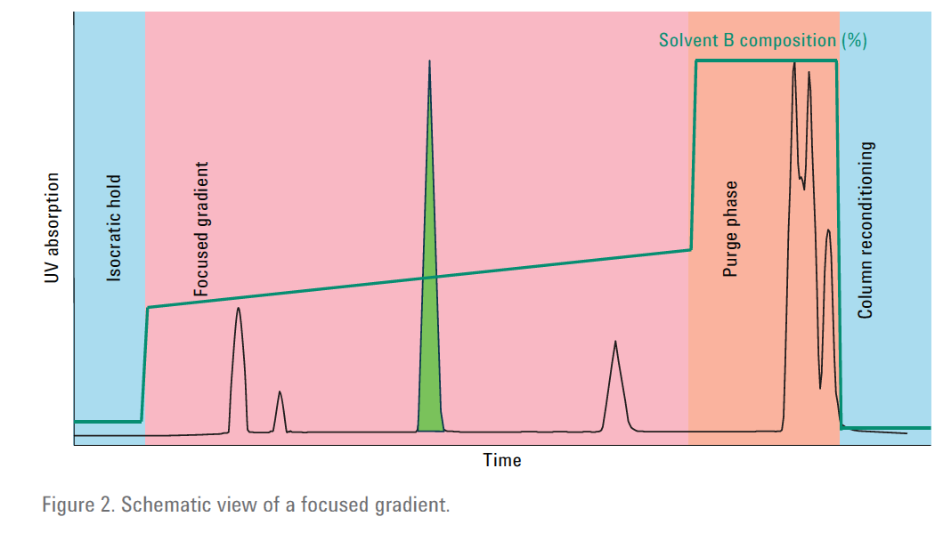
Tiempo TOTAL método analítico -STOP TIME (min.) | 8.00 | 23.00 | 25.00 | 27.00 | 12.61 | 31.00 | 33.00 | 35.00 | 37.00 | 39.00 | 41.00 | 43.00
Tiempo RETARDO del gradiente (min.) | 1.5 | 0.35 | 0.23333333333 | 0.175 | 0.46666666667 | 0.7 | 0.1 | 0.0875 | 0.077777777778 | 0.07 | 0.063636363636 | 0.058333333333 |  |  |  |  | OPTMIZACIÓN GRADIENTE FOCALIZADO A ESCALA ANALÍTICA
Tiempo elución VIRTUAL/corregido comp. interes (min.) | 4.16 | 9.65 | 9.7666666667 | 9.825 | 9.5333333333 | 9.3 | 9.9 | 9.9125 | 9.9222222222 | 9.93 | 9.9363636364 | 9.9416666667
Pendiente del gradiente analítico (%/min) | 19.00% | 5.94% | 5.59% | 5.28% | 10.00% | 4.75% | 4.52% | 4.32% | 4.13% | 3.96% | 3.80% | 3.65%
Pendiente del gradiente FOCALIZADO ( %/min) | 10.00% | 3.33% | 3.33% | 3.33% | 3.33% | 3.33% | 3.33% | 3.33% | 3.33% | 3.33% | 3.33% | 3.33%
Duración de la etapa gradiente focalizado ( min) | 2.00 | 6.00 | 6.00 | 6.00 | 6.00 | 6.00 | 6.00 | 6.00 | 6.00 | 6.00 | 6.00 | 6.00
% elución SIN corregir del comp. Interés | 112.54% | 52.50% | 44.12% | 36.67% | 101.90% | 24.00% | 18.57% | 13.64% | 9.13% | 5.00% | 1.20% | -2.31%
% elución virtual (EV) analítico del comp. Interés | 84.04% | 50.42% | 42.81% | 35.74% | 97.23% | 20.68% | 18.12% | 13.26% | 8.81% | 4.72% | 0.96% | -2.52%

Tiempo final Hold isocrático inicial (min.) | 0 | 2 | 3 | 4 | 0.01 | 6 | 7 | 8 | 9 | 10 | 11 | 12
% inicial hold isocratico (0min. hasta X -ver siguiente liniea) | 5% | 5% | 5% | 5% | 2% | 5% | 5% | 5% | 5% | 5% | 5% | 5%

Tiempo INICIAL del gradiente focalizado (min.) | 0.5 | 2.5 | 3.5 | 4.5 | 0.51 | 6.5 | 7.5 | 8.5 | 9.5 | 10.5 | 11.5 | 12.5
% INICIAL del Gradiente FOCALIZADO | 69.0% | 35.4% | 27.8% | 20.7% | 82.2% | 5.7% | 3.1% | -1.7% | -6.2% | -10.3% | -14.0% | -17.5%
Tiempo FINAL del gradiente focalizado (min.) | 2.50 | 8.50 | 9.50 | 10.50 | 6.51 | 12.50 | 13.50 | 14.50 | 15.50 | 16.50 | 17.50 | 18.50
% INICIAL del Gradiente FOCALIZADO | 89.0% | 55.4% | 47.8% | 40.7% | 102.2% | 25.7% | 23.1% | 18.3% | 13.8% | 9.7% | 6.0% | 2.5%

Tiempo FINAL del gradiente de LAVADO final | 4.50 | 10.50 | 11.50 | 12.50 | 8.51 | 14.50 | 15.50 | 16.50 | 17.50 | 18.50 | 19.50 | 20.50
% FINAL del gradiente de LAVADO final | 100% | 100% | 100% | 100% | 98% | 100% | 100% | 100% | 100% | 100% | 100% | 100%
Tiempo Hold LAVADO Isocrático final-STOP TIME (min.) | 7.5 | 15.5 | 16.5 | 17.5 | 11.5 | 19.5 | 20.5 | 21.5 | 22.5 | 23.5 | 24.5 | 25.5
nº volumes columna para requilibrado | 4.0 | 4.0 | 4.0 | 4.0 | 4.0 | 4.0 | 4.0 | 4.0 | 4.0 | 4.0 | 4.0 | 4.0
Tiempo de reequilibrado al flujo de trabajo | 1.6 | 3.3 | 2.2 | 1.7 | 4.5 | 6.6 | 0.9 | 0.8 | 0.7 | 0.7 | 0.6 | 0.6
DEBAJO CÁLCULOS PARA PROPONER REAJUSTE DEL GRADIENTE FOCALIZADO PARA QUE EL COMPUESTO ELUYA EN LA ZONA TARGET DEL GRADIENTE FOCALIZADO:
Tiempo elución GRAD FOCALIZADO compuesto interes (min.) | 3.60 | 7.50 | 8.50 | 9.50 | 10.50 | 11.50 | 12.50 | 13.50 | 14.50 | 15.50 | 16.50 | 17.50
Tiempo elución VIRTUAL/corregido comp. interes (min.) | 2.10 | 7.15 | 8.27 | 9.33 | 10.03 | 10.80 | 12.40 | 13.41 | 14.42 | 15.43 | 16.44 | 17.44
% elución virtual (EV) GRAD.FOCALIZADO del comp. Interés | 85.04% | 50.92% | 43.70% | 36.83% | 113.98% | 20.01% | 19.45% | 14.63% | 10.22% | 6.16% | 2.41% | -1.05%
% de elución CON RESPECTO a GRADIENTE | 80% | 77% | 79% | 80% | 159% | 72% | 82% | 82% | 82% | 82% | 82% | 82%
% TARGET de elución (% que correspondería al típico 75% de la zona de gradiente focalizado) | 84.04% | 50.42% | 42.81% | 35.74% | 97.23% | 20.68% | 18.12% | 13.26% | 8.81% | 4.72% | 0.96% | -2.52%
Diferencia elución virtual - target | 1.00% | 0.50% | 0.89% | 1.08% | 16.74% | -0.67% | 1.33% | 1.37% | 1.41% | 1.43% | 1.45% | 1.47%
NUEVO % INICIAL del Gradiente FOCALIZADO | 70.04% | 35.92% | 28.70% | 21.83% | 98.98% | 5.01% | 4.45% | -0.37% | -4.78% | -8.84% | -12.59% | -16.05%
NUEVO % INICIAL del Gradiente FOCALIZADO | 90.04% | 55.92% | 48.70% | 41.83% | 118.98% | 25.01% | 24.45% | 19.63% | 15.22% | 11.16% | 7.41% | 3.95%
DEBAJO CÁLCULOS PARA PROPONER un 2º REAJUSTE DEL GRADIENTE FOCALIZADO PARA QUE EL COMPUESTO ELUYA EN LA ZONA TARGET DEL GRADIENTE FOCALIZADO:
NUEVO Tiempo elución 2º GRAD FOCALIZADO compuesto interes (min.) | 6.50 | 7.50 | 8.50 | 9.50 | 10.50 | 11.50 | 12.50 | 13.50 | 14.50 | 15.50 | 16.50 | 17.50
Tiempo elución VIRTUAL/corregido comp. interes (min.) | 5.00 | 7.15 | 8.27 | 9.33 | 10.03 | 10.80 | 12.40 | 13.41 | 14.42 | 15.43 | 16.44 | 17.44
% elución virtual (EV) GRAD.FOCALIZADO del comp. Interés | 115.04% | 51.42% | 44.59% | 37.91% | 130.72% | 19.34% | 20.79% | 16.01% | 11.62% | 7.59% | 3.87% | 0.42%
% de elución CON RESPECTO a GRADIENTE | 225% | 77% | 79% | 80% | 159% | 72% | 82% | 82% | 82% | 82% | 82% | 82%
% TARGET de elución | 85.04% | 50.92% | 43.70% | 36.83% | 113.98% | 20.01% | 19.45% | 14.63% | 10.22% | 6.16% | 2.41% | -1.05%
Diferencia elución virtual - target | 30.00% | 0.50% | 0.89% | 1.08% | 16.74% | -0.67% | 1.33% | 1.37% | 1.41% | 1.43% | 1.45% | 1.47%
NUEVO % INICIAL del Gradiente FOCALIZADO | 100.04% | 36.42% | 29.59% | 22.91% | 115.72% | 4.34% | 5.79% | 1.01% | -3.38% | -7.41% | -11.13% | -14.58%
NUEVO % INICIAL del Gradiente FOCALIZADO | 120.04% | 56.42% | 49.59% | 42.91% | 135.72% | 24.34% | 25.79% | 21.01% | 16.62% | 12.59% | 8.87% | 5.42%
Arriba optimización gradiente Focalizado a escala analítica
DEBAJO TRASPASO DE UN GRADIENTE FOCALIZADO (ESCALA ANALITICA) A UNA COLUMNA PREPARATIVA

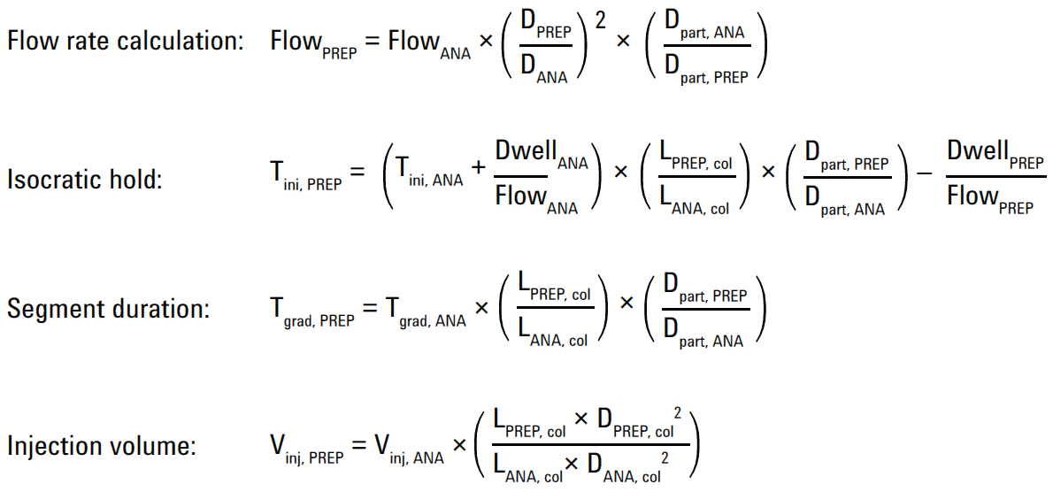
 |  |  |  |  |  |  |  |  |  |  |  |  |  |  |  | TRASPASO DE UN GRADIENTE FOCALIZADO (ESCALA ANALITICA) A UNA COLUMNA PREPARATIVA

 | Ejemplos de traspaso | 1 | 2 | 3 | 4 | 5 | 6 | 7 | 8 | 9 | 10 | 11 | 12 |  | TRASPASO DE UN GRADIENTE FOCALIZADO (ESCALA ANALITICA) A UNA COLUMNA PREPARATIVA
 | Valores propuestos | Valores a | Valores a | Valores a | Valores a | Valores a | Valores a | Valores a | Valores a | Valores a | Valores a | Valores a | Valores a
Ejemplos de traspaso | Grad Focalizado | Traspasar | Traspasar | Traspasar | Traspasar | Traspasar | Traspasar | Traspasar | Traspasar | Traspasar | Traspasar | Traspasar | Traspasar
Flujo Analítico (mL/min) | 0.6 | 1 | 1 | 1 | 1 | 1 | 1 | 1 | 1 | 1 | 1 | 1 | 1
Diámetro Col. Analit.( mm.) | 3 | 4.6 | 4.6 | 4.6 | 4.6 | 4.6 | 4.6 | 4.6 | 4.6 | 4.6 | 4.6 | 4.6 | 4.6
Longitud Col. Analit. (mm.) | 50 | 250 | 250 | 250 | 250 | 250 | 250 | 250 | 250 | 250 | 250 | 250 | 250
Tamaño Partícula Col. Analit. (µm) |  | 5 | 5 | 5 | 5 | 5 | 5 | 5 | 5 | 5 | 5 | 5 | 5
Dwell Volume HPLC Analit. (mL) | 0.9 | 0.7 | 0.7 | 0.7 | 0.7 | 0.7 | 0.7 | 0.7 | 0.7 | 0.7 | 0.7 | 0.7 | 0.7
Tiempo final isocratic HOLD Analit. (min.) | 0.0 | 1 | 1 | 1 | 1 | 1 | 1 | 1 | 1 | 1 | 1 | 1 | 1
Tiempo Gradiente FOCALIZADO Analit. min | 2.00 | 6 | 6 | 6 | 6 | 6 | 6 | 6 | 6 | 6 | 6 | 6 | 6
Volumen inyección. Analit. µL |  | 100 | 100 | 100 | 100 | 100 | 100 | 100 | 100 | 100 | 100 | 100 | 100
% incial -hold isocrático inicial | 5.0% | VACIO | VACIO | VACIO | VACIO | VACIO | VACIO | VACIO | VACIO | VACIO | VACIO | VACIO | VACIO
Tiempo INICIAL del gradiente focalizado (min.) | 0.5 | VACIO | VACIO | VACIO | VACIO | VACIO | VACIO | VACIO | VACIO | VACIO | VACIO | VACIO | VACIO
% INICIAL del Gradiente FOCALIZADO | 100.0% | VACIO | VACIO | VACIO | VACIO | VACIO | VACIO | VACIO | VACIO | VACIO | VACIO | VACIO | VACIO
Tiempo FINAL del gradiente focalizado (min.) | 2.50 | VACIO | VACIO | VACIO | VACIO | VACIO | VACIO | VACIO | VACIO | VACIO | VACIO | VACIO | VACIO
% INICIAL del Gradiente FOCALIZADO | 120.0% | VACIO | VACIO | VACIO | VACIO | VACIO | VACIO | VACIO | VACIO | VACIO | VACIO | VACIO | VACIO

Tiempo FINAL del gradiente de LAVADO final | 4.50 | VACIO | VACIO | VACIO | VACIO | VACIO | VACIO | VACIO | VACIO | VACIO | VACIO | VACIO | VACIO
% FINAL del gradiente de LAVADO final | 100% | VACIO | VACIO | VACIO | VACIO | VACIO | VACIO | VACIO | VACIO | VACIO | VACIO | VACIO | VACIO
Tiempo Hold LAVADO Isocrático final-STOP TIME (min.) | 7.5 | VACIO | VACIO | VACIO | VACIO | VACIO | VACIO | VACIO | VACIO | VACIO | VACIO | VACIO | VACIO
Diámetro Col. PREPARATIVA |  | 9.4 | 9.4 | 9.4 | 9.4 | 9.4 | 9.4 | 9.4 | 9.4 | 9.4 | 9.4 | 9.4 | 9.4
Longitud Col. ol. PREPARATIVA |  | 150 | 250 | 250 | 250 | 250 | 250 | 250 | 250 | 250 | 250 | 250 | 250
Tamaño Partícula Col. PREPARATIVA |  | 5 | 5 | 5 | 5 | 5 | 5 | 5 | 5 | 5 | 5 | 5 | 5
Dwell Volume HPLC PREPARATIVA |  | 0.7 | 0.7 | 0.7 | 0.7 | 0.7 | 0.7 | 0.7 | 0.7 | 0.7 | 0.7 | 0.7 | 0.7

FLUJO Col. PREPARATIVA |  | 4.18 | 4.18 | 4.18 | 4.18 | 4.18 | 4.18 | 4.18 | 4.18 | 4.18 | 4.18 | 4.18 | 4.18
ISOCRATIC HOLD PREPARATIVA (min.) |  | 0.85 | 1.53 | 1.53 | 1.53 | 1.53 | 1.53 | 1.53 | 1.53 | 1.53 | 1.53 | 1.53 | 1.53
TIEMPO GRADIENTE PREPARATIVO (min.) |  | 3.60 | 6.00 | 6.00 | 6.00 | 6.00 | 6.00 | 6.00 | 6.00 | 6.00 | 6.00 | 6.00 | 6.00
VOLUMEN de inyección PREPARATIVA |  | 250.5 | 417.6 | 417.6 | 417.6 | 417.6 | 417.6 | 417.6 | 417.6 | 417.6 | 417.6 | 417.6 | 417.6
% incial + hold isocrático inicial PREPARATIVO A 0MIN | 5.0% | 5% | 5% | 5% | 5% | 5% | 5% | 5% | 5% | 5% | 5% | 5% | 5%
Tiempo final isocratic HOLD PREPARATIVO (min.) |  | 0.85 | 1.53 | 1.53 | 1.53 | 1.53 | 1.53 | 1.53 | 1.53 | 1.53 | 1.53 | 1.53 | 1.53
Tiempo INICIAL del gradiente focalizado PREP (min.) |  | 1.15 | 2.03 | 2.03 | 2.03 | 2.03 | 2.03 | 2.03 | 2.03 | 2.03 | 2.03 | 2.03 | 2.03
% INICIAL del Gradiente FOCALIZADO PREPARATIVO | 100.0% | 100.0% | 100.0% | 100.0% | 100.0% | 100.0% | 100.0% | 100.0% | 100.0% | 100.0% | 100.0% | 100.0% | 100.0%
Tiempo FINAL del gradiente focalizado PREAPRATIVO (min.) |  | 4.75 | 8.03 | 8.03 | 8.03 | 8.03 | 8.03 | 8.03 | 8.03 | 8.03 | 8.03 | 8.03 | 8.03
% INICIAL del Gradiente FOCALIZADO PREPARATIVO | 120.0% | 120.0% | 120.0% | 120.0% | 120.0% | 120.0% | 120.0% | 120.0% | 120.0% | 120.0% | 120.0% | 120.0% | 120.0%

Tiempo FINAL del gradiente de LAVADO final PREPARATIVO |  | 5.95 | 10.03 | 10.03 | 10.03 | 10.03 | 10.03 | 10.03 | 10.03 | 10.03 | 10.03 | 10.03 | 10.03
% FINAL del gradiente de LAVADO final PREAPRATIVO | 100% | 100.0% | 100.0% | 100.0% | 100.0% | 100.0% | 100.0% | 100.0% | 100.0% | 100.0% | 100.0% | 100.0% | 100.0%
Tiempo Hold LAVADO Isocrático final-STOP TIME (min.) |  | 7.75 | 15.03 | 15.03 | 15.03 | 13.03 | 15.03 | 15.03 | 15.03 | 15.03 | 15.03 | 15.03 | 15.03
nº volumes columna para requilibrado |  | 4.0 | 4.0 | 4.0 | 4.0 | 4.0 | 4.0 | 4.0 | 4.0 | 4.0 | 4.0 | 4.0 | 4.0
Tiempo de reequilibrado al flujo de trabajo (min.) |  | 6.6 | 11.0 | 11.0 | 11.0 | 11.0 | 11.0 | 11.0 | 11.0 | 11.0 | 11.0 | 11.0 | 11.0

Arriba TRASPASO a gradiente Focalizado utilizando el FLUJO CALCULADO
DEBAJO TRASPASO DE UN GRADIENTE FOCALIZADO A UNA COLUMNA PREPARATIVA - UTILIZANDO UN FLUJO DEFINIDO POR USUARIO (POR EJEMPLO POR LIMITACIÓN DE FLUJO O PRESIÓN DEL EQUIPO)

 | Ejemplos de traspaso | 1 | 2 | 3 | 4 | 5 | 6 | 7 | 8 | 9 | 10 | 11 | 12
 | Valores propuestos | Valores a | Valores a | Valores a | Valores a | Valores a | Valores a | Valores a | Valores a | Valores a | Valores a | Valores a | Valores a |  | AL FLUJO DEFINIDO POR USUARIO TRASPASO DE UN GRADIENTE FOCALIZADO (ESCALA ANALITICA) A UNA COLUMNA PREPARATIVA
Ejemplos de traspaso | Grad Focalizado | Traspasar | Traspasar | Traspasar | Traspasar | Traspasar | Traspasar | Traspasar | Traspasar | Traspasar | Traspasar | Traspasar | Traspasar
Flujo Analítico (mL/min) | 0.6 | 1 | 1 | 1 | 1 | 1 | 1 | 1 | 1 | 1 | 1 | 1 | 1
Diámetro Col. Analit.( mm.) | 3 | 4.6 | 4.6 | 4.6 | 4.6 | 4.6 | 4.6 | 4.6 | 4.6 | 4.6 | 4.6 | 4.6 | 4.6
Longitud Col. Analit. (mm.) | 50 | 250 | 250 | 250 | 250 | 250 | 250 | 250 | 250 | 250 | 250 | 250 | 250
Tamaño Partícula Col. Analit. (µm) |  | 5 | 5 | 5 | 5 | 5 | 5 | 5 | 5 | 5 | 5 | 5 | 5
Dwell Volume HPLC Analit. (mL) | 0.9 | 0.7 | 0.7 | 0.7 | 0.7 | 0.7 | 0.7 | 0.7 | 0.7 | 0.7 | 0.7 | 0.7 | 0.7
Tiempo final isocratic HOLD Analit. (min.) | 0.0 | 1 | 1 | 1 | 1 | 1 | 1 | 1 | 1 | 1 | 1 | 1 | 1
Tiempo Gradiente FOCALIZADO Analit. min | 2.00 | 6 | 6 | 6 | 6 | 6 | 6 | 6 | 6 | 6 | 6 | 6 | 6
Volumen inyección. Analit. µL |  | 100 | 100 | 100 | 100 | 100 | 100 | 100 | 100 | 100 | 100 | 100 | 100
% incial -hold isocrático inicial | 5.0% | VACIO | VACIO | VACIO | VACIO | VACIO | VACIO | VACIO | VACIO | VACIO | VACIO | VACIO | VACIO
Tiempo INICIAL del gradiente focalizado (min.) | 0.5 | VACIO | VACIO | VACIO | VACIO | VACIO | VACIO | VACIO | VACIO | VACIO | VACIO | VACIO | VACIO
% INICIAL del Gradiente FOCALIZADO | 100.0% | VACIO | VACIO | VACIO | VACIO | VACIO | VACIO | VACIO | VACIO | VACIO | VACIO | VACIO | VACIO
Tiempo FINAL del gradiente focalizado (min.) | 2.50 | VACIO | VACIO | VACIO | VACIO | VACIO | VACIO | VACIO | VACIO | VACIO | VACIO | VACIO | VACIO
% INICIAL del Gradiente FOCALIZADO | 120.0% | VACIO | VACIO | VACIO | VACIO | VACIO | VACIO | VACIO | VACIO | VACIO | VACIO | VACIO | VACIO

Tiempo FINAL del gradiente de LAVADO final | 4.50 | VACIO | VACIO | VACIO | VACIO | VACIO | VACIO | VACIO | VACIO | VACIO | VACIO | VACIO | VACIO
% FINAL del gradiente de LAVADO final | 100% | VACIO | VACIO | VACIO | VACIO | VACIO | VACIO | VACIO | VACIO | VACIO | VACIO | VACIO | VACIO
Tiempo Hold LAVADO Isocrático final-STOP TIME (min.) | 7.5 | VACIO | VACIO | VACIO | VACIO | VACIO | VACIO | VACIO | VACIO | VACIO | VACIO | VACIO | VACIO
Diámetro Col. PREPARATIVA |  | 4.2 | 21.2 | 21.2 | 21.2 | 21.2 | 21.2 | 21.2 | 21.2 | 21.2 | 21.2 | 21.2 | 21.2
Longitud Col. ol. PREPARATIVA |  | 150 | 250 | 250 | 250 | 250 | 250 | 250 | 250 | 250 | 250 | 250 | 250
Tamaño Partícula Col. PREPARATIVA |  | 5 | 5 | 5 | 5 | 5 | 5 | 5 | 5 | 5 | 5 | 5 | 5
Dwell Volume HPLC PREPARATIVA |  | 0.7 | 0.7 | 0.7 | 0.7 | 0.7 | 0.7 | 0.7 | 0.7 | 0.7 | 0.7 | 0.7 | 0.7

FLUJO Col. PREPARATIVA PROPUESTO |  | 0.83 | 21.24 | 21.24 | 21.24 | 21.24 | 21.24 | 21.24 | 21.24 | 21.24 | 21.24 | 21.24 | 21.24
FLUJO ESPECIFICADO POR USUARIO |  | 4.20 | 4.20 | 4.20 | 4.20 | 4.20 | 4.20 | 4.20 | 4.20 | 4.20 | 4.20 | 4.20 | 4.20
ISOCRATIC HOLD PREPARATIVA (min.) |  | 0.85 | 1.53 | 1.53 | 1.53 | 1.53 | 1.53 | 1.53 | 1.53 | 1.53 | 1.53 | 1.53 | 1.53
TIEMPO GRADIENTE PREPARATIVO (min.) |  | 0.71 | 30.34 | 30.34 | 30.34 | 30.34 | 30.34 | 30.34 | 30.34 | 30.34 | 30.34 | 30.34 | 30.34
VOLUMEN de inyección PREPARATIVA |  | 50.0 | 2124.0 | 2124.0 | 2124.0 | 2124.0 | 2124.0 | 2124.0 | 2124.0 | 2124.0 | 2124.0 | 2124.0 | 2124.0
% incial + hold isocrático inicial PREPARATIVO A 0MIN | 5.0% | 5% | 5% | 5% | 5% | 5% | 5% | 5% | 5% | 5% | 5% | 5% | 5%
Tiempo final isocratic HOLD PREPARATIVO (min.) |  | 0.85 | 1.53 | 1.53 | 1.53 | 1.53 | 1.53 | 1.53 | 1.53 | 1.53 | 1.53 | 1.53 | 1.53
Tiempo INICIAL del gradiente focalizado PREP (min.) |  | 0.91 | 4.06 | 4.06 | 4.06 | 4.06 | 4.06 | 4.06 | 4.06 | 4.06 | 4.06 | 4.06 | 4.06
% INICIAL del Gradiente FOCALIZADO PREPARATIVO | 100.0% | 100.0% | 100.0% | 100.0% | 100.0% | 100.0% | 100.0% | 100.0% | 100.0% | 100.0% | 100.0% | 100.0% | 100.0%
Tiempo FINAL del gradiente focalizado PREAPRATIVO (min.) |  | 1.63 | 34.40 | 34.40 | 34.40 | 34.40 | 34.40 | 34.40 | 34.40 | 34.40 | 34.40 | 34.40 | 34.40
% INICIAL del Gradiente FOCALIZADO PREPARATIVO | 120.0% | 120.0% | 120.0% | 120.0% | 120.0% | 120.0% | 120.0% | 120.0% | 120.0% | 120.0% | 120.0% | 120.0% | 120.0%

Tiempo FINAL del gradiente de LAVADO final PREPARATIVO |  | 1.87 | 44.52 | 44.52 | 44.52 | 44.52 | 44.52 | 44.52 | 44.52 | 44.52 | 44.52 | 44.52 | 44.52
% FINAL del gradiente de LAVADO final PREAPRATIVO | 100% | 100.0% | 100.0% | 100.0% | 100.0% | 100.0% | 100.0% | 100.0% | 100.0% | 100.0% | 100.0% | 100.0% | 100.0%
Tiempo Hold LAVADO Isocrático final-STOP TIME (min.) |  | 2.22 | 69.81 | 69.81 | 69.81 | 59.69 | 69.81 | 69.81 | 69.81 | 69.81 | 69.81 | 69.81 | 69.81
nº volumes columna para requilibrado |  | 5.0 | 4.0 | 4.0 | 4.0 | 4.0 | 4.0 | 4.0 | 4.0 | 4.0 | 4.0 | 4.0 | 4.0
Tiempo de reequilibrado al flujo de trabajo (min.) |  | 1.6 | 55.9 | 55.9 | 55.9 | 55.9 | 55.9 | 55.9 | 55.9 | 55.9 | 55.9 | 55.9 | 55.9

Cálculos Traspaso Columna
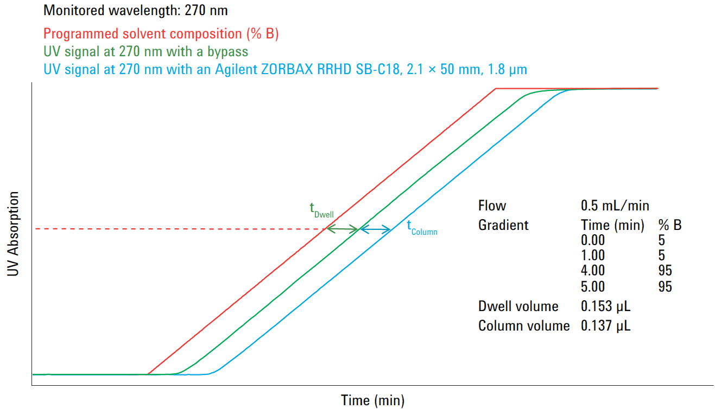

Ejemplos de traspaso | 1 | 2 | 3 | 4 | 5 | 6 | 7 | 8 | 9 | 10 | 11 | 12 | 13 | 14 | 15 | 16 | 17 | 18 | 19 | 20 | 21 | 22 | 23 | 24 | 25 | 26 | 27 | 28 | 29 | 30
Flujo Analítico mL/min | 1 | 1 | 1 | 1 | 1.5 | 1 | 1 | 1 | 1 | 1 | 1 | 1 | 1 | 1 | 1 | 1 | 1 | 1 | 1 | 1 | 1 | 1 | 1 | 1 | 1 | 1 | 1 | 1 | 1 | 1
Diámetro Col. Analit. mm | 4.6 | 4.6 | 4.6 | 4.6 | 4.6 | 4.6 | 4.6 | 4.6 | 4.6 | 4.6 | 4.6 | 4.6 | 4.6 | 4.6 | 4.6 | 4.6 | 4.6 | 4.6 | 4.6 | 4.6 | 4.6 | 4.6 | 4.6 | 4.6 | 4.6 | 4.6 | 4.6 | 4.6 | 4.6 | 4.6
Longitud Col. Analit. Mm | 250 | 250 | 250 | 250 | 150 | 250 | 250 | 250 | 250 | 250 | 250 | 250 | 250 | 250 | 250 | 250 | 250 | 250 | 250 | 250 | 250 | 250 | 250 | 250 | 250 | 250 | 250 | 250 | 250 | 250
Tamaño Partícula Col. Analit. µm | 5 | 5 | 5 | 5 | 5 | 5 | 5 | 5 | 5 | 5 | 5 | 5 | 5 | 5 | 5 | 5 | 5 | 5 | 5 | 5 | 5 | 5 | 5 | 5 | 5 | 5 | 5 | 5 | 5 | 5
Dwell Volume HPLC Analit. (mL) | 0.8 | 0.8 | 0.8 | 0.8 | 0.7 | 0.8 | 0.8 | 0.8 | 0.8 | 0.8 | 0.8 | 0.8 | 0.8 | 0.8 | 0.8 | 0.8 | 0.8 | 0.8 | 0.8 | 0.8 | 0.8 | 0.8 | 0.8 | 0.8 | 0.8 | 0.8 | 0.8 | 0.8 | 0.8 | 0.8
isocratic HOLD Analit. min | 1 | 1 | 1 | 1 | 0.01 | 1 | 1 | 1 | 1 | 1 | 1 | 1 | 1 | 1 | 1 | 1 | 1 | 1 | 1 | 1 | 1 | 1 | 1 | 1 | 1 | 1 | 1 | 1 | 1 | 1
Tiempo Gradiente Analit. min | 15 | 15 | 15 | 15 | 9.6 | 15 | 15 | 15 | 15 | 15 | 15 | 15 | 15 | 15 | 15 | 15 | 15 | 15 | 15 | 15 | 15 | 15 | 15 | 15 | 15 | 15 | 15 | 15 | 15 | 15
Volumen inyección. Analit. µL | 100 | 100 | 100 | 100 | 5 | 100 | 100 | 100 | 100 | 100 | 100 | 100 | 100 | 100 | 100 | 100 | 100 | 100 | 100 | 100 | 100 | 100 | 100 | 100 | 100 | 100 | 100 | 100 | 100 | 100
Diámetro Col. PREPARATIVA | 4.6 | 8 | 9.2 | 13.8 | 21.2 | 8 | 8 | 8 | 8 | 8 | 8 | 8 | 8 | 8 | 8 | 8 | 8 | 8 | 8 | 8 | 8 | 8 | 8 | 8 | 8 | 8 | 8 | 8 | 8 | 8
Longitud Col. ol. PREPARATIVA | 250 | 250 | 150 | 250 | 150 | 250 | 250 | 250 | 250 | 250 | 250 | 250 | 250 | 250 | 250 | 250 | 250 | 250 | 250 | 250 | 250 | 250 | 250 | 250 | 250 | 250 | 250 | 250 | 250 | 250
Tamaño Partícula Col. PREPARATIVA | 5 | 5 | 5 | 5 | 5 | 5 | 5 | 5 | 5 | 5 | 5 | 5 | 5 | 5 | 5 | 5 | 5 | 5 | 5 | 5 | 5 | 5 | 5 | 5 | 5 | 5 | 5 | 5 | 5 | 5
Dwell Volume HPLC PREPARATIVA | 0.8 | 0.8 | 0.8 | 0.8 | 5.7 | 0.8 | 0.8 | 0.8 | 0.8 | 0.8 | 0.8 | 0.8 | 0.8 | 0.8 | 0.8 | 0.8 | 0.8 | 0.8 | 0.8 | 0.8 | 0.8 | 0.8 | 0.8 | 0.8 | 0.8 | 0.8 | 0.8 | 0.8 | 0.8 | 0.8

FLUJO Col. PREPARATIVA | 1.00 | 3.02 | 4.00 | 9.00 | 31.86 | 3.02 | 3.02 | 3.02 | 3.02 | 3.02 | 3.02 | 3.02 | 3.02 | 3.02 | 3.02 | 3.02 | 3.02 | 3.02 | 3.02 | 3.02 | 3.02 | 3.02 | 3.02 | 3.02 | 3.02 | 3.02 | 3.02 | 3.02 | 3.02 | 3.02
ISOCRATIC HOLD PREPARATIVA | 1.00 | 1.54 | 0.88 | 1.71 | 0.30 | 1.54 | 1.54 | 1.54 | 1.54 | 1.54 | 1.54 | 1.54 | 1.54 | 1.54 | 1.54 | 1.54 | 1.54 | 1.54 | 1.54 | 1.54 | 1.54 | 1.54 | 1.54 | 1.54 | 1.54 | 1.54 | 1.54 | 1.54 | 1.54 | 1.54
TIEMPO GRADIENTE PREPARATIVO | 15.00 | 15.00 | 9.00 | 15.00 | 9.60 | 15.00 | 15.00 | 15.00 | 15.00 | 15.00 | 15.00 | 15.00 | 15.00 | 15.00 | 15.00 | 15.00 | 15.00 | 15.00 | 15.00 | 15.00 | 15.00 | 15.00 | 15.00 | 15.00 | 15.00 | 15.00 | 15.00 | 15.00 | 15.00 | 15.00
VOLUMEN de inyección PREPARATIVA | 100.0 | 302.5 | 240.0 | 900.0 | 106.2 | 302.5 | 302.5 | 302.5 | 302.5 | 302.5 | 302.5 | 302.5 | 302.5 | 302.5 | 302.5 | 302.5 | 302.5 | 302.5 | 302.5 | 302.5 | 302.5 | 302.5 | 302.5 | 302.5 | 302.5 | 302.5 | 302.5 | 302.5 | 302.5 | 302.5

FORMULAS
1.- Se requiere tener bien caracterizados todos los volúmenes muertos del sistema analítico y del de purificación (desde punto mezcla en bomba a detector - además de los volúmenes de detectores a colectores).
2.- Aplicar las fórmulas de escalado:
Para mantener constante la capacidad de separación en gradientes al cambiar de dimensiones o flujo de columna, en cada punto del gradiente mantener constante el factor retención en gradiente:
Factor de Retención en Gradiente = (Flujo x T_{grad. corregido}) / V_{o columna}

A: Agua/AcN 25/75
B: Agua/AcN/Acetona 25/74/1

Directamente se aplican los resultados de los cálculos a la columna preparativa.
NO hace falta optimizar condiciones con la columna preparativa (la 1ª inyección ya debería servir para purificar).

